Ftg_Spec
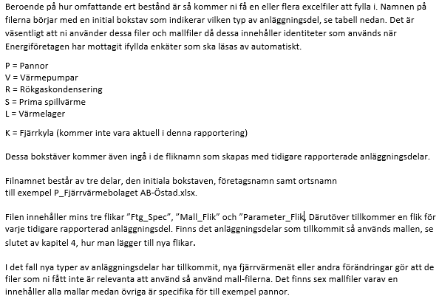
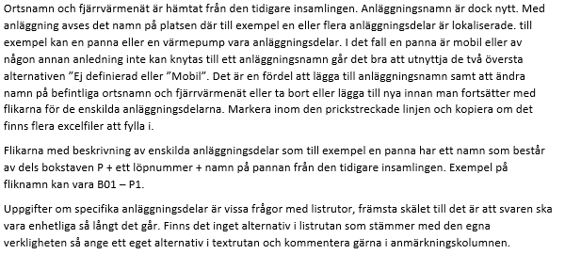
 |  |  |  |  |  | Anläggningstabell, som kan uppdateras och kopieras fritt. Är kopplade till vallistor position P24-26
Företagsspecifika uppgifter |  |  | Svarsstatus= 0% |  |  | P11 | Anläggning | P12 | Ort | P13 | Fjärrvärmenät
Version: 2.1 |  |  |  |  |  |  | Mobil |  | Mobil |  | Mobil
 | Pos | Senaste uppgift | Uppdaterad år 2021 |  | Anmärkning |  | Ej definierad |  | Ej definierad |  | Ej definierad
Företag* | P01 |  |  | <
Organisationsnr* | P02 |  |  | <
Växelnummer till företaget | P03
Utsedd huvudansvarig kontaktperson* | P04 |  |  | <
Telefon 1* | P05 |  |  | <
Telefon 2 | P06 |  |  | <
E-post* | P07 |  |  | <
Medgivande om att Energiföretagen sparar på personuppgift (GDPR)*
 | P08 |  |  | <
* Obligatoriska svar

Förklarande text (utdrag från Instruktion_1.6):

Mall_Rökgaskondensering
Rökgaskondensering |  |  | Svarsstatus= 0%
Version: 2.1
 | Pos | Senaste uppgift | Uppdaterad år 2021 |  | Anmärkning
Medgivande om att Energiföretagen sparar på personuppgift (GDPR)*
 | P20 |  |  | <
Kontaktperson* | P21 |  |  | <
Telefon* | P22 |  |  | <
E-post* | P23 |  |  | <
Ort* | P24 |  |  | <
Fjärrvärmenät* | P25 |  |  | <
Anläggning* | P26 |  |  | <

ID | P30
Status* | P31 |  |  | <
Namn, beteckning* | P32 |  |  | <
Typ* | P33 |  |  | <
Tillverkningsår* | P34 |  |  | <
Kondendensatvattenrening | P35
Antal pannor anslutna till denna rökgaskondensering* | P36 |  |  | <
Max värme effekt* | P37 |  |  | <
Budgeterad drifttid* | P38 |  |  | <
Normal årsproduktion (GWh)* | P39 |  |  | <
Integrerad värmepump* | P40 |  |  | <
Ansluten till panna* | P41
* Obligatoriska svar

